punto4
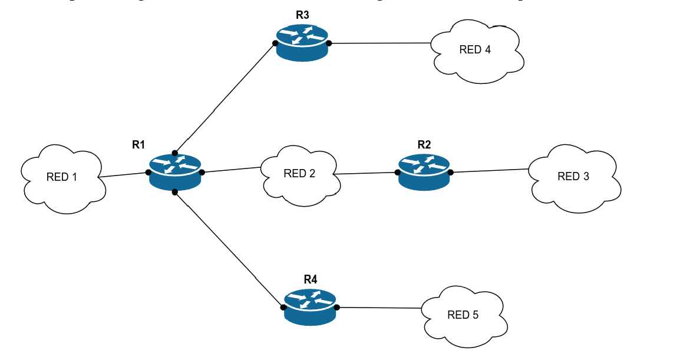
ASIGNACIÓN DE DIRECCIONES
RED | IP
RED 1 | 10.0.1.0/24
RED 2 | 10.0.2.0/24
RED 3 | 10.0.3.0/24
RED 4 | 10.0.4.0/24
RED 5 | 10.0.5.0/24
INTERMEDIA 1 | 192.168.1.0/24
INTERMEDIA 2 | 192.168.2.0/24

ROUTER 1 |  |  | ROUTER 3
DIRECCIÓN DE RED |  | NEXT HOP/INTERFACE | DIRECCIÓN DE RED | NEXT HOP/INTERFACE
10.0.1.0/24 |  | DIRECTA | 10.0.1.0/24 | 192.168.1.1
10.0.2.0/24 |  | DIRECTA | 10.0.2.0/24 | 192.168.1.1
192.168.1.0/24 |  | DIRECTA | 192.168.1.0/24 | DIRECTA
192.168.2.0/24 |  | DIRECTA | 192.168.2.0/24 | 192.168.1.1
10.0.3.0/24 |  | 10.0.2.2 | 10.0.3.0/24 | 192.168.1.1
10.0.4.0/24 |  | 192.168.1.2 | 10.0.4.0/24 | DIRECTA
10.0.5.0/24 |  | 192.168.2.1 | 10.0.5.0/24 | 192.168.1.1
ROUTER 2 |  |  | ROUTER 4
DIRECCIÓN DE RED |  | NEXT HOP/INTERFACE | DIRECCIÓN DE RED | NEXT HOP/INTERFACE
10.0.1.0/24 |  | 10.0.2.1 | 10.0.1.0/24 | 192.168.2.1
10.0.2.0/24 |  | DIRECTA | 10.0.2.0/24 | 192.168.2.1
192.168.1.0/24 |  | 10.0.2.1 | 192.168.1.0/24 | 192.168.2.1
192.168.2.0/24 |  | 10.0.2.1 | 192.168.2.0/24 | DIRECTA
10.0.3.0/24 |  | DIRECTA | 10.0.3.0/24 | 192.168.2.1
10.0.4.0/24 |  | 10.0.2.1 | 10.0.4.0/24 | 192.168.2.1
10.0.5.0/24 |  | 10.0.2.1 | 10.0.5.0/24 | DIRECTA

